自訂清單
天干 | 地支 | 月 | 月 | 月 | 月 | 月 | 季 | 季 | 星期 | 星期 | 星期 | 檔案/選項/進階/編輯自訂清單
甲 | 子 | 一月 | 1月 | 正月 | Jan | January | 第一季 | 第1季 | sun | Sunday | 星期日 | 內建清單
乙 |  | 二月 | 2月 |  |  |  | 第二季 |  |  |  |  | 自訂清單
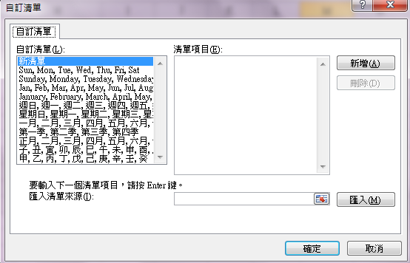
丙 |  | 三月 | 3月 |  |  |  | 第三季
丁 |  | 四月 | 4月 |  |  |  | 第四季
戊 |  | 五月 | 5月
己 |  | 六月 | 6月
 |  | 七月 | 7月
 |  | 八月 | 8月
 |  | 九月 | 9月
 |  | 十月 | 10月
 |  | 十一月 | 11月
 |  | 十二月 | 12月
 |  |  | 13月

英文字母排序自訂清單
英文字母 | 英文字母 | 英文字母 | 英文字母 | 英文字母 | 英文大小寫視為相同,故只能建一個 | 檔案/選項/進階/編輯自訂清單 | 檔案/選項/進階/編輯自訂清單
A | A | a | A | a |  | 內建清單 | 內建清單
B | B | b | B | B |  | 自訂清單 | 自訂清單
C | C | c | C | C |  | 選取範圍/匯入 | 選取範圍/匯入
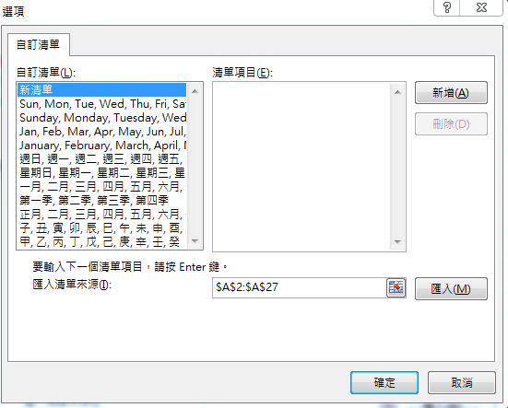
D | D | d | D | D
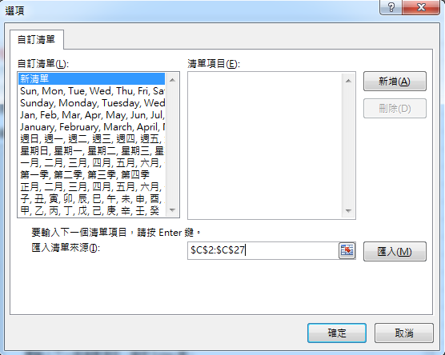
E | E | e | E | E
F | F | f
G | G | g
H | H | h
I | I | i
J | J | j
K | K | k
L | L | l
M | M | m
N | N | n
O | O | o
P | P | p
Q | Q | q
R | R | r
S | S | s
T | T | t
U | U | u
V | V | v
W | W | w
X | X | x
Y | Y | y
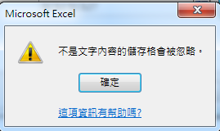
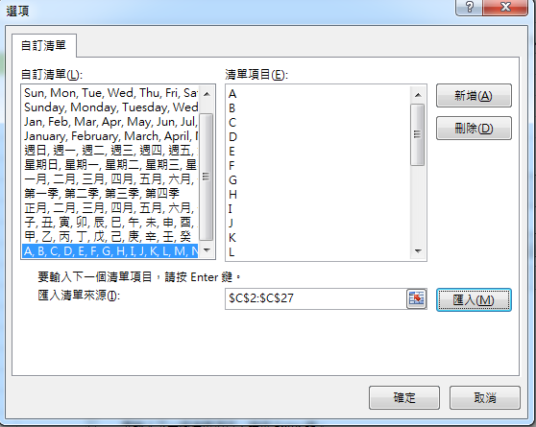
Z | Z | z

